关系图
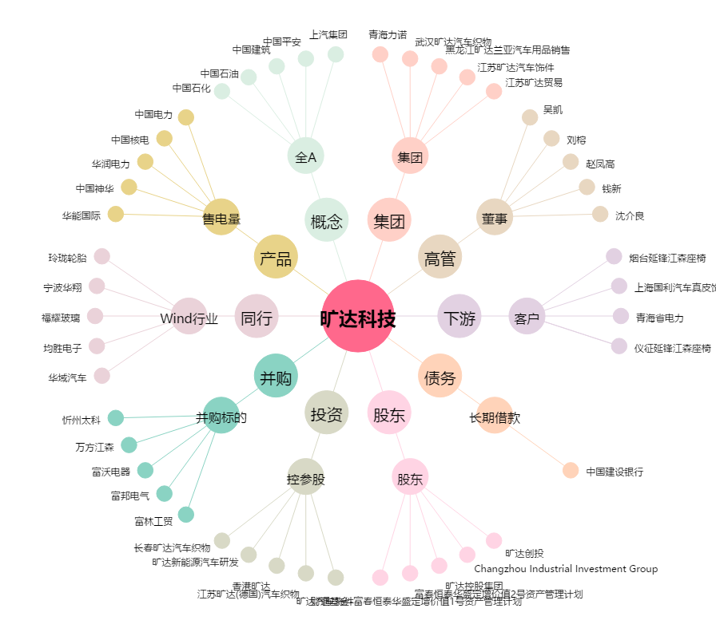
旷达科技[002516.SZ] - 关系概览图

